Расчет ДУ
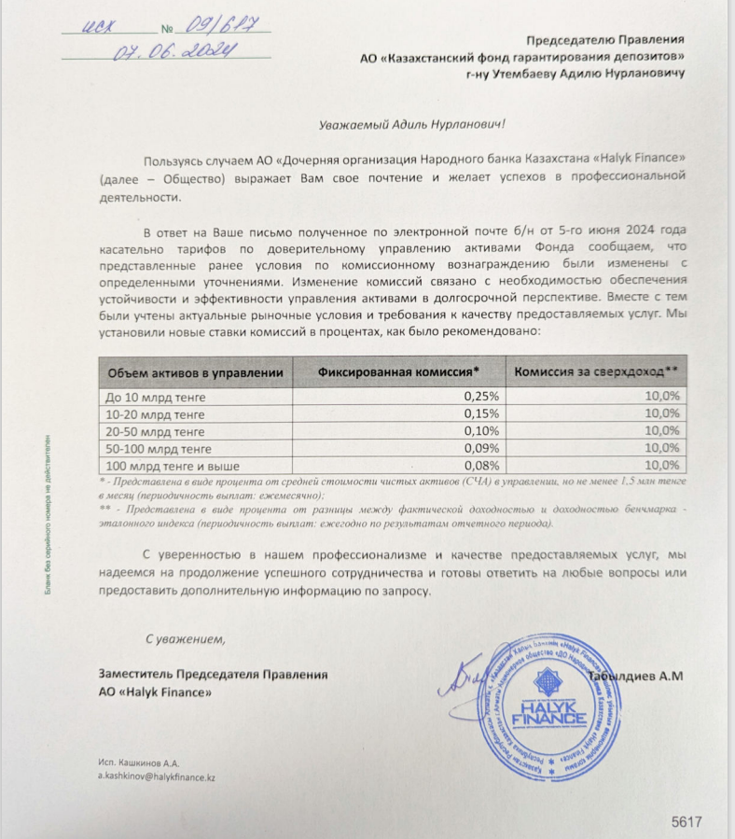
Средняя грязная | Сумма комиссий кроме ДУ | Месячная доля комиссии ДУ | Оплаченная комиссия ДУ за сентябрь (без учета корректировки) | Фактическая комиссия за сентябрь | Корректировка комиссии ДУ за сентябрь | Комиссия ДУ за октябрь | К оплате
54,419,186,166.8 | 2,024,190.01 | 4,081,438.96 | 4,031,138.26 | 4,031,134.41 | -3.85 | 4,080,981.04 | 4,080,977.19

